relation
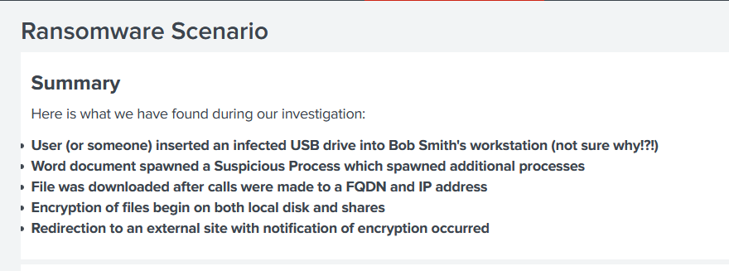
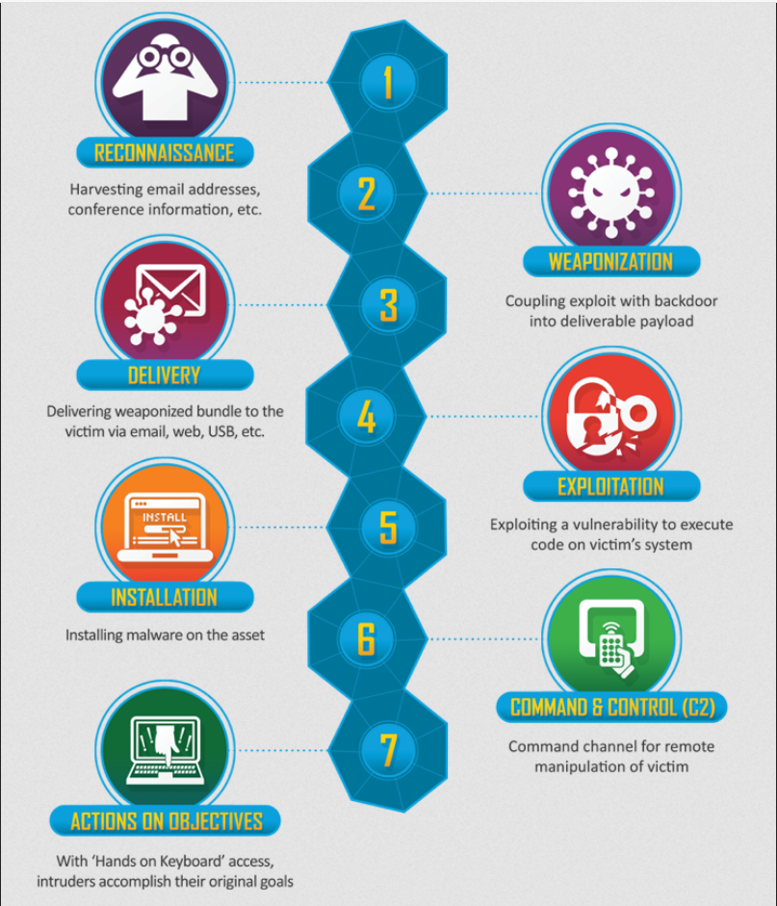
Compétences professionnelles | Scénarios
Evaluer la criticité des risques liés aux métiers du commanditaire sur le système d'information.
Analyser l’architecture d’un système d'information et des protocoles de sécurité du commanditaire afin d'évaluer les risques de sécurité. | scan de vulnérabilité
Elaborer une stratégie de collecte d'évènement. | Mise en place de logs afin de suivre les événements liés à l'infrastructure et aux applications,
Analyser les événements collectés afin de détecter des incidents de sécurité à partir des règles préalablement définies. | Analyser les informations des logs, détections des failles, détections de l'origin de l'attaque brut force, détection de l'origin de l'infection malware, déterminé les identifiants utiliser pour l'attaque brut force, détection du domaine suspect visité et du domaine où l'utilisateur est redirigé via le malware cerber, identification du poste et de la clé USB viruler ainsi que du fichier transmit, détection du serveur de fichier virulé par le poste
Qualifier un incident de sécurité détecté sur la base d’une analyse des impacts sur l'organisation de manière à apporter une réponse adaptée. | Injection de fichier, Attaque brut force sur les identifiants admin, Phishing par adresse email avec l'envoi d'un malware, cryptage de fichier texte local et pdf sur serveur distant, analyser l'impact du malware par le biais de sa signature virus total,
Identifier les tactiques et techniques d’attaques ainsi que les objectifs de l'attaquant de manière à proposer des préconisations adaptées au mode opératoire utilisé. | Scan de vulnérabilité, Reconnaissance sur les informations du serveur et de l'application (DNS, Adresse IP, CMS, langages utilisés par l'application, les informations des mails associées au nom de domaine), test d'injection de fichier, création d'un malware qui utilise une technique d'évitement, phising avec pièce jointe, Social engeenering (phishing, partage clé USB virulé), Exploitation des failles et de l'inconscience des utilisateurs, reverse shell
Rédiger un rapport d'alerte sous la forme d'un compte rendu d'incident à destination du commanditaire afin de préconiser des mesures de remédiation en vue du traitement de l'incident de sécurité.
Concevoir un système de veille technologique afin d'améliorer la sécurité du SI. | Mise en place de l'outil Splunk pour l'analyse des logs et parcourir la masse d'informations

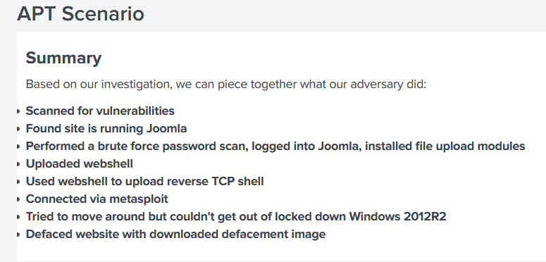
 | Utilisation de OpenVPN pour avoir accès à la machine distante
 | Règle ANSI --> cybersécurité

